例8-6
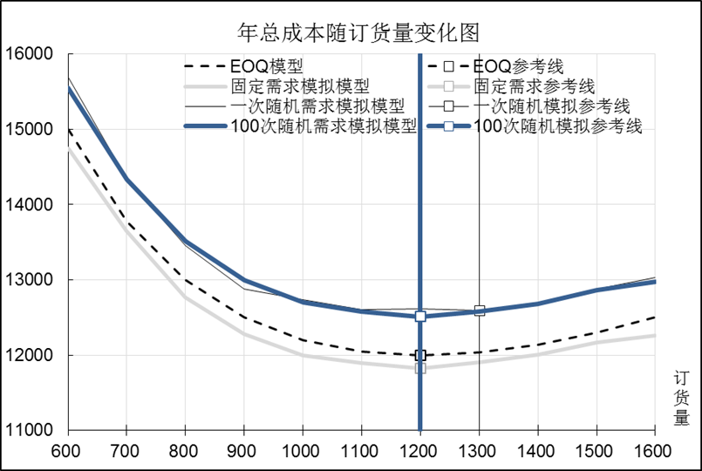
【例8-6】除了每天的需求量不是固定的99，而是服从[80,120]的均匀分布外，其它条件与例8-2相同。建立随机需求的最优订货量模拟模型，并与理论模型和固定需求的最优订货量模拟模型进行比较，分析三种模型的区别。参考下图建立模型。

年总成本随订货量变化图形
年总成本随订货量变化图
 | EOQ模型 |  | EOQ参考线 |  | 固定需求模拟模型 |  | 固定需求参考线 |  | 一次随机需求模拟模型 |  | 一次随机模拟参考线 |  | 100次随机需求模拟模型 |  | 100次随机模拟参考线
600 | 15000 | 1200 | 10000 | 600 | 15172 | 1100 | 11000 | 600 | 15651 | 1300 | 11000 | 600 | 15501 | 1200 | 11000
700 | 13786 | 1200 | 12000 | 700 | 13896 | 1100 | 12038 | 700 | 14373 | 1300 | 12347 | 700 | 14278 | 1200 | 12419
800 | 13000 | 1200 | 16000 | 800 | 13192 | 1100 | 16000 | 800 | 13620 | 1300 | 16000 | 800 | 13446 | 1200 | 16000
900 | 12500 |  |  | 900 | 12652 |  |  | 900 | 12844 |  |  | 900 | 12934
1000 | 12200 |  |  | 1000 | 12367 |  |  | 1000 | 12669 |  |  | 1000 | 12632
1100 | 12045 |  |  | 1100 | 12038 |  |  | 1100 | 12460 |  |  | 1100 | 12490
1200 | 12000 |  |  | 1200 | 12197 |  |  | 1200 | 12512 |  |  | 1200 | 12419
1300 | 12038 |  |  | 1300 | 12093 |  |  | 1300 | 12347 |  |  | 1300 | 12492
1400 | 12143 |  |  | 1400 | 12244 |  |  | 1400 | 12483 |  |  | 1400 | 12564
1500 | 12300 |  |  | 1500 | 12501 |  |  | 1500 | 12775 |  |  | 1500 | 12741
1600 | 12500 |  |  | 1600 | 12668 |  |  | 1600 | 13065 |  |  | 1600 | 12877

